DAFUYUAN
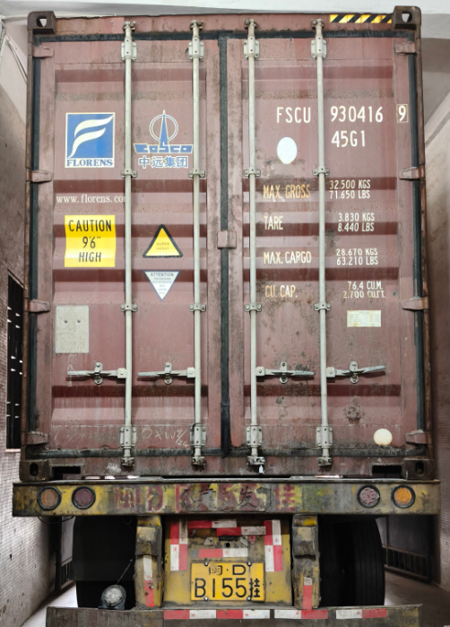
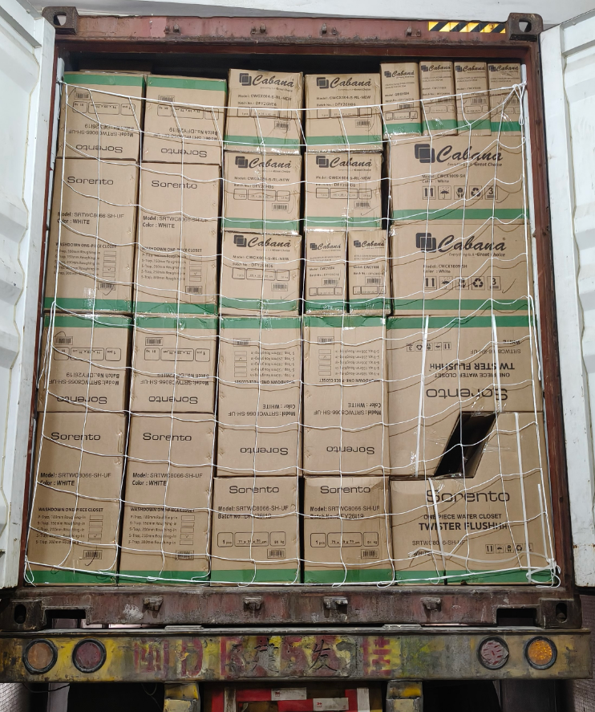
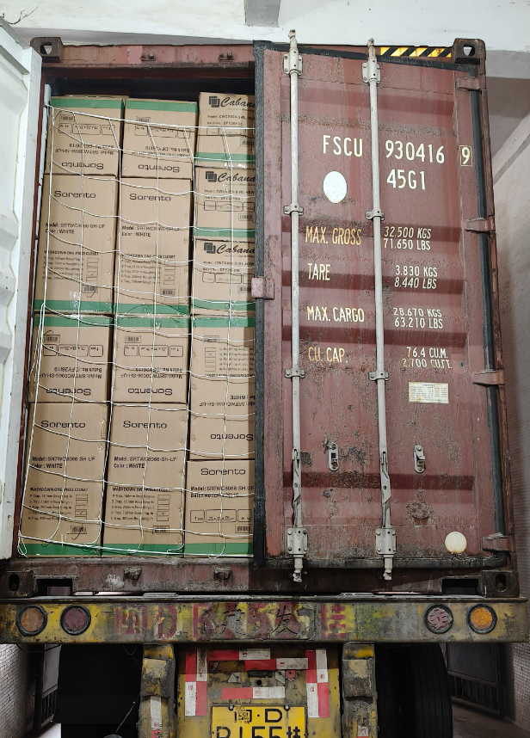
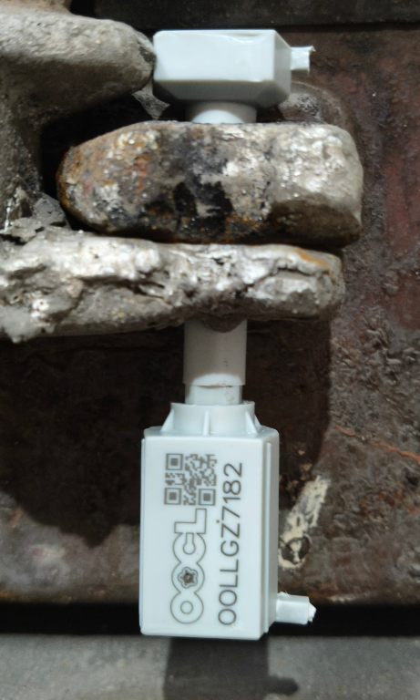
DAFUYUAN CERAMIC INDUSTRIAL LIMITED

PROFORMA INVOICE - 形式发票

SORENTO SDN. BHD. |  |  |  |  |  |  |  |  |  |  |  |  |  |  |  |  |  |  |  |  |  |  | Date: | 2026-09-22
NO.5, JALAN ASTANA 2/KU2, |  |  |  |  |  |  |  |  |  |  |  |  |  |  |  |  |  |  |  |  |  |  | PI No.: | DFY20260922
BANDAR BUKIT RAJA, 41050 KLANG,
SELANGOR DARUL EHSAN, MALAYSIA.
TEL: +603-3082 9288 FAX: +603-3082 9878

SORENTO装箱单 20260922（1）
提单号 ：OOLU2339207730 柜号 ：FSCU9304169 封条号：OOLLGZ7182
序号 | 商标/品牌 | 产品型号 | 认证编码 | 证书号码 | 图片 | 品名 | 规格 | 材质 | 颜色 | 尺寸 (MM) | 数量 | 箱数 | 箱子 CTN SIZE (CM) |  |  | 净重 (KG) | 总净重 (KG) | 毛重 (KG) | 总毛重 (KG) | 体积 (CBM) | 总体积 TOTAL CMB | 单价 (RMB) | 总金额 TOTAL RMB | 商标 | 备注
 |  |  |  |  |  |  |  |  |  |  |  |  | L (长) | W (宽) | H (高)
1 | CABANA | CWCY604 |  |  |  | 水箱 |  | 陶瓷 | 白色 | 710*380*790 | 40 | 40 | 37.50 | 18.50 | 42.00 | 12.00 | 480.00 | 12.50 | 500.00 | 0.02 | 0.8 | 75.00 | 3000.00 | CABANA | 天地盖包装，纸箱是绿色条纹
2 | CABANA | CWCX604-S-RL |  |  |  | 座头 | 地排250mm | 陶瓷 | 白色 |  | 40 | 40 | 68.00 | 38.00 | 42.00 | 26.50 | 1060.00 | 27.00 | 1080.00 | 0.1 | 4 | 133.00 | 5320.00 | CABANA | 对冲上线，天地盖包装，纸箱是绿色条纹
3 | CABANA | CWCY604 | WCY604 | IKRAM 04217FC |  | 水箱 |  | 陶瓷 | 白色 | 710*380*790 | 125 | 125 | 37.50 | 18.50 | 42.00 | 12.00 | 1500.00 | 12.50 | 1562.50 | 0.02 | 2.5 | 75.00 | 9375.00 | CABANA | 天地盖包装，纸箱是绿色条纹
4 | CABANA | CWCX604-S-RL-NEW | WC604 | IKRAM 01916FC |  | 座头 | 地排250mm | 陶瓷 | 白色 |  | 125 | 125 | 68.00 | 38.00 | 42.00 | 26.50 | 3312.50 | 27.00 | 3375.00 | 0.1 | 12.5 | 133.00 | 16625.00 | CABANA | 对冲高压，天地盖包装，纸箱是绿色条纹
5 | CABANA | CWCY604 | WCY604 | IKRAM 04217FC |  | 水箱 |  | 陶瓷 | 白色 | 710*380*790 | 12 | 12 | 37.50 | 18.50 | 42.00 | 12.00 | 144.00 | 13.00 | 156.00 | 0.027 | 0.324 | 82.00 | 984.00 | CABANA | 5个海关检验样品，激光打认证标，全包纸箱包装，纸箱是绿色条纹
6 | CABANA | CWCX604-S-RL-NEW | WC604 | IKRAM 01916FC |  | 座头 | 地排250mm | 陶瓷 | 白色 |  | 12 | 12 | 68.00 | 38.00 | 42.00 | 26.50 | 318.00 | 28.00 | 336.00 | 0.117 | 1.404 | 146.00 | 1752.00 | CABANA | 5个海关检验样品，激光打认证标，对冲高压，全包纸箱包装，纸箱是绿色条纹
7 |  | CWCSC604-QQ |  |  |  | 盖板 |  | 塑料 | 白色 | 455*365*50 | 177 | 18 | 52.00 | 37.00 | 46.50 | 16.00 | 288.00 | 17.00 | 306.00 | 0.089 | 1.602 | 17.00 | 3009.00 |  | 每箱10片
8 | CABANA | CWCX1009-SH | WC1009 | IKRAM 01916FC |  | 座头 | 地排250mm | 陶瓷 | 白色 | 675*365*790 | 4 | 4 | 68.00 | 38.00 | 46.00 | 29.00 | 116.00 | 31.00 | 124.00 | 0.128 | 0.512 | 205.00 | 820.00 | CABANA | 全包纸箱包装，配PP盖板
9 | CABANA | CWCY1009 | WCY1009 | IKRAM 04217FC |  | 水箱 |  | 陶瓷 | 白色 |  | 4 | 4 | 38.00 | 16.50 | 41.00 | 11.00 | 44.00 | 12.00 | 48.00 | 0.029 | 0.116 |  |  | CABANA | 全包纸箱包装
10 | CABANA | CWCX1009-SH | WC1009 | IKRAM 01916FC |  | 座头 | 地排250mm | 陶瓷 | 白色 | 675*365*790 | 91 | 91 | 68.00 | 38.00 | 46.00 | 29.00 | 2639.00 | 30.00 | 2730.00 | 0.1 | 9.1 | 195.00 | 17745.00 | CABANA | 天地盖纸箱，配PP盖板
11 | CABANA | CWCY1009 | WCY1009 | IKRAM 04217FC |  | 水箱 |  | 陶瓷 | 白色 |  | 91 | 91 | 38.00 | 16.50 | 41.00 | 11.00 | 1001.00 | 11.50 | 1046.50 | 0.023 | 2.093 |  |  | CABANA | 天地盖纸箱
12 | CABANA | CWCX1009-SH | WC1009 | IKRAM 01916FC |  | 座头 | 地排250mm | 陶瓷 | 白色 | 675*365*790 | 5 | 5 | 68.00 | 38.00 | 46.00 | 29.00 | 145.00 | 31.00 | 155.00 | 0.128 | 0.64 | 215.00 | 1075.00 | CABANA | 5个海关检验样品，激光打认证标，全包纸箱包装，配PP盖板
13 | CABANA | CWCY1009 | WCY1009 | IKRAM 04217FC |  | 水箱 |  | 陶瓷 | 白色 |  | 5 | 5 | 38.00 | 16.50 | 41.00 | 11.00 | 55.00 | 12.00 | 60.00 | 0.029 | 0.145 |  |  | CABANA | 5个海关检验样品，激光打认证标，全包纸箱包装
14 | SORENTO | SRTWC8066-SH-UF | WC8066 | IKRAM 01616FC |  | 连体坐便器 | 地排250mm | 陶瓷 | 白色 | 700*375*745 | 71 | 71 | 71.00 | 39.00 | 76.00 | 45.00 | 3195.00 | 51.00 | 3621.00 | 0.184 | 13.064 | 292.00 | 20732.00 | SORENTO
15 | SORENTO | SRTWC8066-SH-UF | WC8066 | IKRAM 01616FC |  | 连体坐便器 | 地排250mm | 陶瓷 | 白色 | 700*375*745 | 101 | 101 | 71.00 | 39.00 | 76.00 | 45.00 | 4545.00 | 51.00 | 5151.00 | 0.184 | 18.584 | 297.00 | 29997.00 | SORENTO | 5个海关检验样品 激光打认证标
 |  |  |  |  |  |  |  |  |  |  | 903 | 744 |  |  |  |  | 18842.50 |  | 20251.00 |  | 67.38 |  | 110434.00
 |  |  |  |  |  |  |  |  |  |  |  |  |  |  |  |  |  | 过磅重
Bank Name: Citibank(HongKong) Limited Bank Address: 11/F Citi Tower,One Bay East 83 Hoi Bun Road, Kwun Tong,Kowloon Hong Kong Account Name: DAFUYUAN CERAMIC INDUSTRIAL LIMITED Swift Code: CITIHKAX Bank Code: 250 Branch code: 390 Account Number: 42536235（USD） Account Number: 42536243 (RMB)

